Blad1
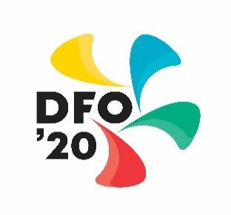
 |  | DFO ’20
 |  | Door Fusie Ontstaan

 |  | Declaratieformulier

 |  | Penningmeester: Richard Bours (penningmeester@dfo20.nl)

Naam:
Adres:
Postcode:
Plaats:
Rekeningnummer:

Datum | Doc-nr | Omschrijving | Commissie | Uitgaven

 |  | Paraaf commissie voorzitter: | Totaal | € -

 |  | Datum declaratie:

 |  | Handtekening:

